1) NC
 |  | UNILEVER Planta HPC Palmira |  |  |  |  |  |  |  |  | PÁGINA : 1 DE 1
 |  |  |  |  |  |  |  |  |  |  | REVISIÓN: 0
 |  | REGISTRO DE INVESTIGACIÓN DE NO CONFORMIDADES DE PLANTA / INCIDENTES DE QA |  |  |  |  |  | FECHA DE ÚLTIMA REVISIÓN: |  |  | FECHA DE PRÓXIMA REVISIÓN:

Consecutivo: |  |  | 2 |  | ESTATUS |  | Cerrado

1.1 Notificación de evidencia
Fecha de apertura de la investigación: |  |  | 01 noviembre 2020 |  | Área donde ocurrió el evento |  | Hair |  | Equipo de trabajo:
Hora de apertura de la investigación: |  |  | 18:11:00 |  | Línea |  | FGI |  | Jeison Perlaza
Hora del evento: |  |  | 18:11:00 |  | Etapa de proceso |  | determinante
Fecha de entrega de la investigación QA: |  |  |  |  | Coordinador/Supervisor en turno: |  | Gio Angulo
Hora de entrega de la investigación a QA: |  |  |  |  | Responsable del área: |  | Gio Angulo
Tipo de incidente o no conformidad: |  |  | Reclamo |  | Operario responsable: |  | Jeison Perlaza |  | N° Airsweb |  |  | 33
Recurrente: |  |  | No |  | Líder de Investigación / Q EWO Responsable |  | Gio Angulo |  | Tiempo ingreso Airsweb |  |  | 34
1.2 Información del producto
Árbol de pérdidas / Loss Tree |  |  |  |  | Nombre del Producto / CUC |  | Aromatel
Nivel 1 |  |  | el nivel 1 |  | Código de SAP |  | 344 |  | Lote |  |  | 657access_time 0
Nivel 2 |  |  | nivel 2 |  | Ton | N° Cajas |  | N° Pallet | Unidades |  | Tamaño / Formato |  | Costo Incidente
 |  |  |  |  | 12 | 34 |  | 8977 | 56677 |  | 67778 |  | $1,200,000

Nivel 3 |  |  | nivel 3 |  | Horas de inspección | 44 |  |  | Tiempo Parada Línea |  | 78
Nivel 4 |  |  | nivel 4 |  | Otro: otro nivel
Descripción general del problema: Un nuevo caso de desorden

1.3 Acciones Inmediatas una vez detectada la desviación
# | Acción |  |  | Responsable |  |  | Fecha compromiso |  |  | Evidencia / Efectividad
1 | accion 1 |  |  | Jeison Perlaza |  |  | 08 noviembre 2020 |  |  | 50%
2
3
4
5
6
7
1.4 Disposición final del producto
Cantidad | Destrucción: |  |  | Liberación: |  |  | Reproceso: |  |  | Adecuación: |  |  | 23
 | Unidad medida: |  |  | Unidad medida: |  |  | Unidad medida: |  |  | Unidad medida: |  |  | N° de Pallets
2. Investigación en piso.
2.1. 5G
En base al enfoque 5G utiliza el siguiente check list para enunciar los factores o variable relacionados al fenómeno a analizar. Marca con una X las actividades que realizaste.
 | 1° “Gemba” |  |  | Ir al lugar |  |  |  |  |  | 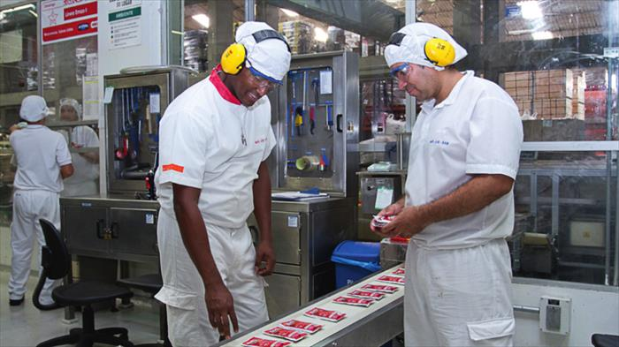 ANEXAR SKETCH DE LA EVIDENCIA DEL PROBLEMA
 | 2° “Gembutsu” |  |  | Examinar la evidencia |  |  |  | X
 | 3° “Genjitsu” |  |  | Verificar hechos y escenarios

3° " Genjitsu" Verificar hechos
# | CONDICION |  |  | CONDICION IDEAL |  |  | CHECK |  |  | ¿CÓMO? |  |  |  | OK / NOK
1 | asss |  |  | dfff |  |  | ggfgf |  |  | hghgh |  |  |  | OK
2
3
4
5
6
4° " Genri" Referirse a la teoría
# | CONDICION |  |  | CONDICION IDEAL |  |  | CHECK |  |  | ¿CÓMO? |  |  |  | OK / NOK
1 | dgdfg |  |  | dfgggg |  |  | asdfffff |  |  | fdffff |  |  |  | OK
2
3
4
5° " Gensoku" Seguir el estándar
# | CONDICION |  |  | CONDICION IDEAL |  |  | CHECK |  |  | ¿CÓMO? |  |  |  | OK / NOK
1 | dfffdsa |  |  | dfsafdsf |  |  | sdfdffff |  |  | sasdczvxzv |  |  |  | OK
2
3
4
2.2. 5W+1H (basado en las 5Gs)
Descripción del Problema: |  |  |  |  |  |  |  |  | ANEXE SKETCH DEL FENÓMENO
Un nuevo caso de desorden
 | QUE? | ¿Qué producto/parte tiene el problema? |  | qwer
A

B
 | DONDE? | ¿Dónde está viendo el problema? (Área, línea, equipo, componente, ubicación) |  | rt

 | CUANDO? | ¿Cuándo se presenta el problema? (p.ej. Arranque/Producción Normal/Después de un cambio/Tiempo, etc.) |  | sfgh
C

 | QUIEN? | ¿Quién esta relacionado con el problema? |  | hgdfgh
D

E
 | CUAL? | ¿Cuál es la tendencia del problema?¿Es puntual o presenta algún patrón? |  | sdfsgr

 | COMO? | ¿Cómo se afectan los resultados o el proceso al compararlo con lo normal o deseado? |  | ghdgh
F

Descripción del Fenómeno:

2.3. Análisis 5W (Why Why no aplica para maquina)
Fenómeno:

1er Por qué |  |  | 2do Por qué? |  | 3er Por qué? |  | 4to Por qué? |  | 5to Por qué? |  |  | Contramedidas
dfgfg |  |  | gfg |  | fg |  | fgf |  | gfg |  |  | fg

2.4 Análisis 4M
4M |  | MANO DE OBRA / MAN |  | % | MATERIAL / MATERIAL |  | % | MAQUINA / MACHINE |  | % | MÉTODO / METHOD |  |  | %
 |  | TWTTP+HERCA |  | 10 | KAIZEN |  | 20 | 7 PASOS MAQUINA/PPA |  | 40 | KAIZEN/ 7 PASOS METODO |  |  | 30
2.5 TOP FIVE FOR ZERO
Contaminación cruzada de empaque |  |  |  |  | Es un programa Global de Unilever que tiene como objetivo eliminar las causas que pueden generar Incidentes de Calidad en el Mercado ( A B C).
Error en el arte
Contaminación de producto
Error en la adición de ingredientes
Liberación incorrecta de stock bloqueado |  |  |  | X
Otro

3) Ruta 4M´s
